画面遷移図
画面遷移図
共通情報 | システム名 | トラベルーレット | 作成者 | 佐藤励治
 | 工程名 | 設計書 | 作成日付 | 2023-09-22
 | ドキュメント名 | 画面設計書 | バージョン | v.1.0
書誌情報 | 書誌名称 | 画面遷移図 | 更新日
 | 概要 | 「トラベルーレット」サイトにおける画面遷移図 | 更新日付

結果画面
選択画面

[top画面へ]
[top画面へ]
[選択画面へ]

[結果画面へ]
[戻る]
top画面
[戻る]
[絞り込み画面へ]

[top画面へ]
[top画面へ]

ルーレット画面
[ルーレット画面へ]
絞り込み画面

[戻る]

トップ画面
画面レイアウト定義
共通情報 |  | システム名 | トラベルーレット |  |  |  |  |  |  |  |  |  |  |  | 作成者 | 佐藤励治
 |  | 工程名 | システム設計 |  |  |  |  |  |  |  |  |  |  |  | 作成日付 | 2023-09-27
 |  | ドキュメント名 | 画面設計書 |  |  |  |  |  |  |  |  |  |  |  | バージョン | v1.0
書誌情報 |  | 書誌名 | 画面レイアウト |  |  |  |  |  |  |  |  |  |  |  | 更新者
 |  | 画面ID | ② |  | 画面の名称 |  |  |  |  |  |  |  |  |  | 更新日付
 |  | 概要
レイアウト図 |  |  |  |  |  |  |  |  |  |  |  | 操作手順
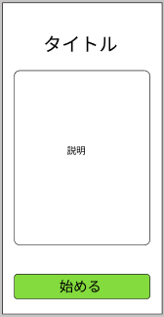
①
 |  |  |  |  |  |  |  |  |  |  |  |  | 1,
 |  |  |  |  |  |  |  |  |  |  |  |  | 「始める」ボタンを押下し、選択画面へ遷移する
②

③

使用する部品
識別ID | ラベル |  | 入力／表示 | 部品の種類 |  | 表示桁数 | 入力桁数 | データ型 | 文字種 | 初期表示 | 設定元 |  | 設定先 | 説明
① | タイトル |  | 表示 | - |  | - | - | - | - | - | - |  | - | トップ画面におけるタイトル表示
② | 説明 |  | 表示 | - |  | - | - | - | - | - | - |  | - | トップ画面におけるサイトの説明
③ | 始める |  | 表示 | ボタン |  | - | - | - | - | - | - |  | 選択画面 | 選択画面へ遷移する

選択画面
画面レイアウト定義
共通情報 |  | システム名 | トラベルーレット |  |  |  |  |  |  |  |  |  |  |  | 作成者 | 佐藤励治
 |  | 工程名 | システム設計 |  |  |  |  |  |  |  |  |  |  |  | 作成日付 | 2023-09-28
 |  | ドキュメント名 | 画面設計書 |  |  |  |  |  |  |  |  |  |  |  | バージョン | v1.0
書誌情報 |  | 書誌名 | 画面レイアウト |  |  |  |  |  |  |  |  |  |  |  | 更新者
 |  | 画面ID | ② |  | 画面の名称 |  | 選択画面 |  |  |  |  |  |  |  | 更新日付
 |  | 概要
レイアウト図 |  |  |  |  |  |  |  |  |  |  |  | 操作手順
①
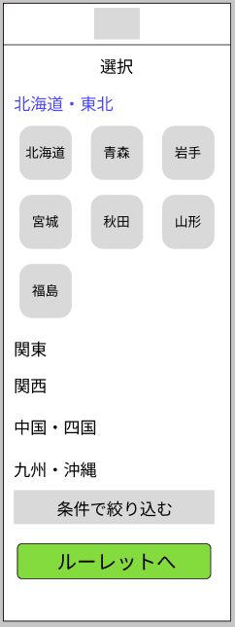
②
③
 |  |  |  |  |  |  |  |  |  |  |  |  | １，
 |  |  |  |  |  |  |  |  |  |  |  |  | 旅行したい地方を選択する
 |  |  |  |  |  |  |  |  |  |  |  |  | 2,
 |  |  |  |  |  |  |  |  |  |  |  |  | 選択した地方から都道府県を選択する
 |  |  |  |  |  |  |  |  |  |  |  |  | 3,
 |  |  |  |  |  |  |  |  |  |  |  |  | 条件で絞り込むボタンを押し、「絞り込み」画面へ遷移する

④

⑤

⑥

使用する部品
識別ID | ラベル |  | 入力／表示 | 部品の種類 |  | 表示桁数 | 入力桁数 | データ型 | 文字種 | 初期表示 | 設定元 |  | 設定先 | 説明
① | ロゴ |  | 表示 | リンク |  | - | - | - | - | - | - |  | - | 「ロゴ」の表示
② | 選択 |  | 表示 | ー |  | - | - | - | - | - | - |  | - | 「選択」の表示
③ | 地域選択 |  | 表示 | ボタン |  | - | - | - | - | - | - |  | - | 旅行先の地域を選択
④ | 地方表示 |  | 表示 | ー |  | - | - | - | - | - | - |  | - | 地方を選択
⑤ | 条件で絞り込む |  | 表示 | ボタン |  | - | - | - | - | - | - |  | 絞り込み画面 | 条件を決め絞り込み画面へ遷移
⑥ | ルーレットへ |  | 表示 | ボタン |  | - | - | - | - | - | - |  | ルーレット画面 | ルーレット画面へ遷移

絞り込み画面
画面レイアウト定義
共通情報 |  | システム名 | トラベルーレット |  |  |  |  |  |  |  |  |  |  |  | 作成者 | 佐藤励治
 |  | 工程名 | システム設計 |  |  |  |  |  |  |  |  |  |  |  | 作成日付 | 2023-09-28
 |  | ドキュメント名 | 画面設計書 |  |  |  |  |  |  |  |  |  |  |  | バージョン | v1.0
書誌情報 |  | 書誌名 | 画面レイアウト |  |  |  |  |  |  |  |  |  |  |  | 更新者
 |  | 画面ID | ③ |  | 画面の名称 |  | 絞り込み画面 |  |  |  |  |  |  |  | 更新日付
 |  | 概要
①
レイアウト図 |  |  |  |  |  |  |  |  |  |  |  | 操作手順
②
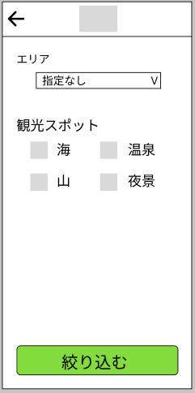
③
 |  |  |  |  |  |  |  |  |  |  |  |  | １，
 |  |  |  |  |  |  |  |  |  |  |  |  | エリア・観光スポットから任意の要素を選択
 |  |  |  |  |  |  |  |  |  |  |  |  | 2,
 |  |  |  |  |  |  |  |  |  |  |  |  | 「絞り込む」を押下
④

⑤

使用する部品
識別ID | ラベル |  | 入力／表示 | 部品の種類 |  | 表示桁数 | 入力桁数 | データ型 | 文字種 | 初期表示 | 設定元 |  | 設定先 | 説明
① | ロゴ |  | 表示 | リンク |  | - | - | - | - | - | - |  | トップ画面 | ロゴの表示、トップ画面へ遷移
② | 戻るボタン |  | 表示 | ボタン |  | - | - | - | - | - | - |  | 選択画面 | 一つ前の画面へ戻る
③ | エリア検索 |  | 入力 | テキストボックス |  | 20 | 30 | - | - | - | - |  | - | テキストボックスにエリアを入力し検索
④ | 観光スポット選択 |  | 表示 | チェック |  | - | - | - | - | - | - |  | - | 観光スポットを選択する
⑤ | 絞り込む |  | 表示 | ボタン |  | - | - | - | - | - | - |  | ルーレット画面 | ルーレット画面へ遷移する
⑥

ルーレット画面
画面レイアウト定義
共通情報 |  | システム名 | トラベルーレット |  |  |  |  |  |  |  |  |  |  |  | 作成者 | 佐藤励治
 |  | 工程名 | システム設計 |  |  |  |  |  |  |  |  |  |  |  | 作成日付 | 2023-09-28
 |  | ドキュメント名 | 画面設計書 |  |  |  |  |  |  |  |  |  |  |  | バージョン | v1.0
書誌情報 |  | 書誌名 | 画面レイアウト |  |  |  |  |  |  |  |  |  |  |  | 更新者
 |  | 画面ID | ④ |  | 画面の名称 |  | ルーレット画面 |  |  |  |  |  |  |  | 更新日付
 |  | 概要
レイアウト図 |  |  |  |  |  |  |  |  |  |  |  | 操作手順
②
①

③
 |  |  |  |  |  |  |  |  |  |  |  |  | 1,
 |  |  |  |  |  |  |  |  |  |  |  |  | ルーレットを行う
 |  |  |  |  |  |  |  |  |  |  |  |  | 2,
 |  |  |  |  |  |  |  |  |  |  |  |  | 「結果を確認する」ボタンを押下し画面を遷移する

④

使用する部品
識別ID | ラベル |  | 入力／表示 | 部品の種類 |  | 表示桁数 | 入力桁数 | データ型 | 文字種 | 初期表示 | 設定元 |  | 設定先 | 説明
① | ロゴ |  | 表示 | リンク |  | - | - | - | - | - | - |  | トップ画面 | 「ロゴ」の表示
② | 戻るボタン |  | 表示 | ボタン |  | - | - | - | - | - | - |  | 絞り込み画面 | 戻るボタン
③ | ルーレット要素 |  | 表示 | - |  | - | - | - | - | - | - |  | - | ルーレット機能
④ | 結果を確認する |  | 表示 | - |  | - | - | - | - | - | - |  | 結果画面 | 結果画面へ遷移する

結果画面
画面レイアウト定義
共通情報 |  | システム名 | トラベルーレット |  |  |  |  |  |  |  |  |  |  |  | 作成者 | 佐藤励治
 |  | 工程名 | システム設計 |  |  |  |  |  |  |  |  |  |  |  | 作成日付 | 2023-09-28
 |  | ドキュメント名 | 画面設計書 |  |  |  |  |  |  |  |  |  |  |  | バージョン | v1.0
書誌情報 |  | 書誌名 | 画面レイアウト |  |  |  |  |  |  |  |  |  |  |  | 更新者
 |  | 画面ID | ⑤ |  | 画面の名称 |  | 結果画面 |  |  |  |  |  |  |  | 更新日付
 |  | 概要
レイアウト図 |  |  |  |  |  |  |  |  |  |  |  | 操作手順
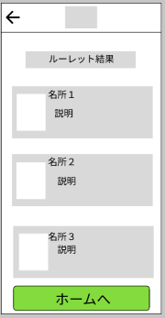

 |  |  |  |  |  |  |  |  |  |  |  |  | １、
 |  |  |  |  |  |  |  |  |  |  |  |  | ルーレットの結果を確認する。
 |  |  |  |  |  |  |  |  |  |  |  |  | ２，
 |  |  |  |  |  |  |  |  |  |  |  |  | 確認終了後「ホームへ」ボタンを押下しトップ画面へ戻る。

使用する部品
識別ID | ラベル |  | 入力／表示 | 部品の種類 |  | 表示桁数 | 入力桁数 | データ型 | 文字種 | 初期表示 | 設定元 |  | 設定先 | 説明
① | ロゴ |  | 表示 | ボタン |  | - | - | - | - | - | - |  | - | ロゴ表示
② | 戻るボタン |  | 表示 | 戻るボタン |  | - | - | - | - | - | - |  | - | 一つ前の画面へ戻る
③ | ルーレット結果 |  | 表示 | - |  | - | - | - | - | - | - |  | - | ルーレットの結果を表示
④ | 名所 |  | 表示 | - |  | - | - | - | - | - | - |  | - | 旅行先の名所を表示
⑤ | ホームへ |  | 表示 | - |  | - | - | - | - | - | - |  |  | ホームへ戻る

